Sheet1
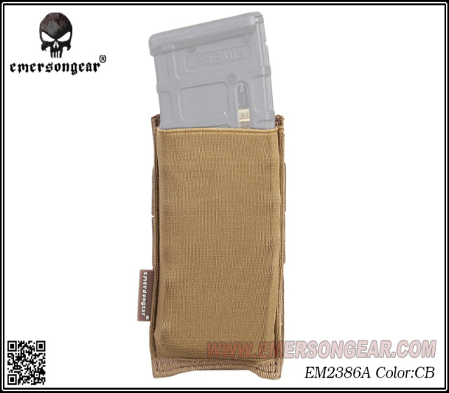 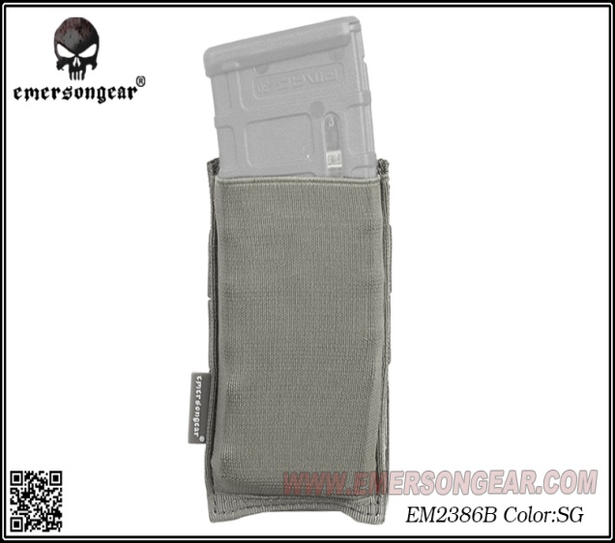 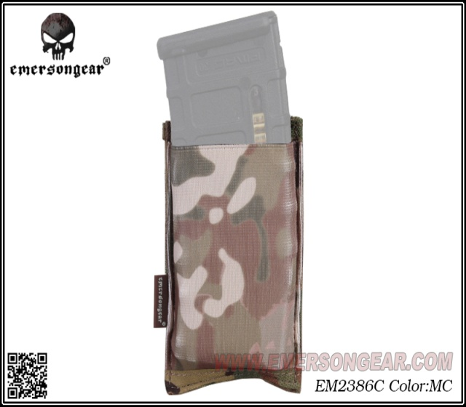 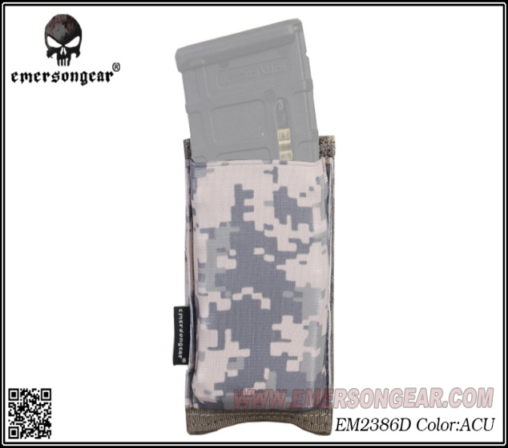
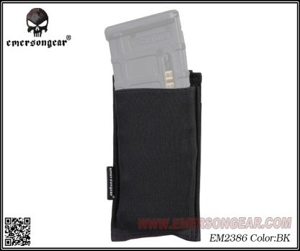
基本类型
品牌： | Emersongear
品名: | EmersonGear 快速式单联弹夹袋
款号: | EM2386
主料(成分): | 牛津布 / PP版2.4cm*4cm
颜色: | BK / CB / SG / CP / ACU
容纳: | 步枪弹夹*1(或相应大小的战术附件)
尺寸: | 长*高：8cm*14cm
功能: | 防磨 / 防泼水 / 可调节
场景（选填）: | Airsoft / 射击 / 户外 / 战术
包装 | 透明包装袋
毛重 | 0.15kg
净重 | 0.1465kg

关键字

产品文案
EmersonGear 快速式单联弹夹袋使用高回弹材料制作，通过molle扩展系统固定在战术背心前幅。 产品用于固定556及762弹匣，取用方便快捷。同时也由于形变空间大的特性，固定其他额外的战术 附件设备也是没有问题的。

